目录说明
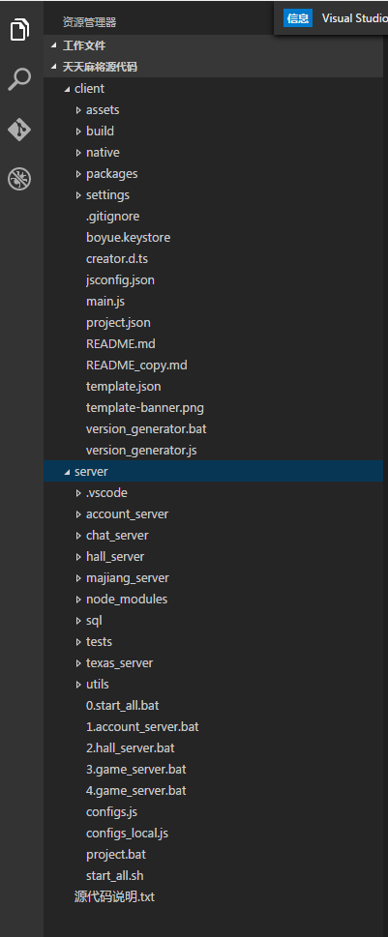

client：下面包含所有的客户端项目资源，代码，脚本，配置
assets：cocos creator项目资源目录
build：iOS Android发布代码（微信SDK等接口在里面）
native：上述iOS Android代码备份
packages:cocos creator项目所需，目前没有任何内容
settings:cocos creator项目设置
boyue.keystore:android签名
其余的均为cocos creator编辑器生成的模板文件

server:包含服务端所的源代码和数据库脚本
account_server:账号服务器，账号相关的信息处理以及微信登陆认证
chat_server:聊天服务器DEMO，此项目没有用，自行移除
hall_server:大厅服
majiang_server:麻将服务器
node_modules:此项目所依赖的nodejs模块，避免部署时环境缺失模块导致无法运行，故直接放在项目中
sql:项目中用到的数据库文件，用于构建数据库
tests:一些测试用例
texas_server:德州扑克服务器，目前未集成进游戏，可以删除
utils:所有服务器会共享的工具类

*.bat启动服务器所用的批处理脚本
*.sh linux下的服务器启动脚本
project.bat 用于快捷打开VS CODE进行代码编写

config.js、configs_local.js 服务器集群配置，用于启动服务器时当参数传入。 目前local用于本地调试，非local用于LINUX布署。 服务器端口，IP地址相关的内容均在此配置里配置

